상품제안서
애니존 고속충전 대용량 보조배터리 PD, QC3.0 18W 30,000mAh | 상품코드: F25417

 |  |  |  |  |  |  | 02-412-0044 | www.easy1.co.kr
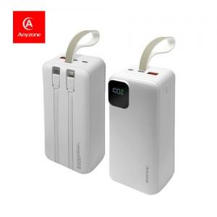

【상세/제작정보】

【인쇄/포장옵션】 | 실크, 레이저, 풀칼라 / 포장지포장

【공급단가】 | 수량 | 30~ | 50~ | 100~ | 300~ | 500~
*VAT별도 | 단가 | 33,270원 | 32,710원 | 31,880원 | 31,330원 | 30,490원

【상품 URL】 | http://www.easy1.co.kr/src/goods_detail.php?gdno=25417

